Chi tiết địa chất
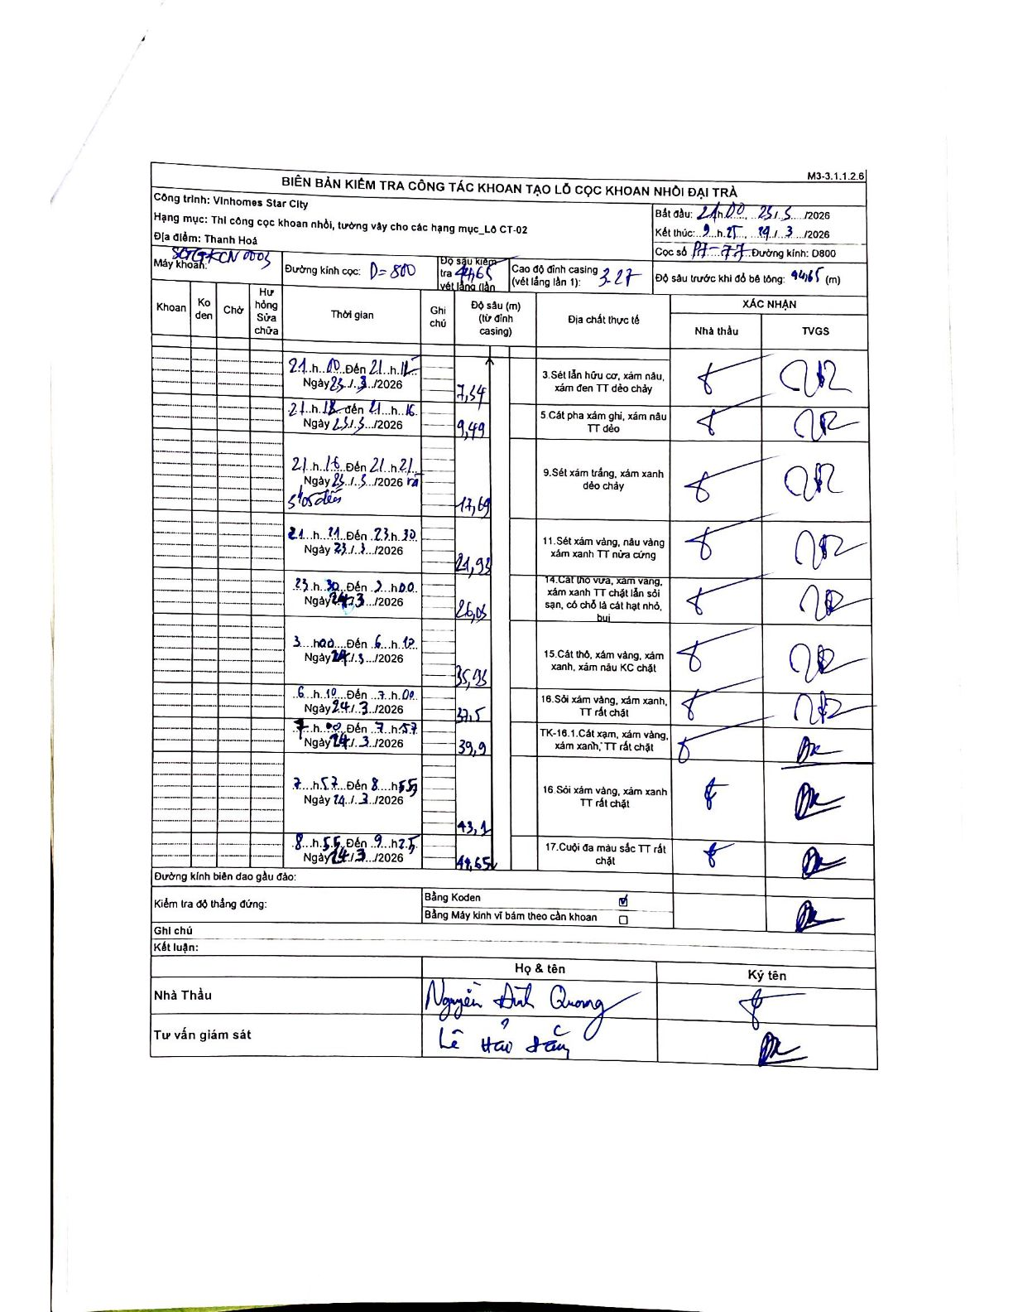
Dự án | Star City Thanh Hóa
Hạng mục | Thi công cọc khoan nhồi, tường vây cho các hạng mục_Lô CT-02
Tên bộ phận | Lô CT-02
Số hiệu cọc | PH-77
Tên Máy khoan | SGCT-KCN0003
Đường kính | D800
Bắt đầu thi công | 21:00 23/03/2026
Kết thúc thi công | 09:45 24/03/2026

Địa chất TT | Đường kính | Mô tả lớp thiết kế | Từ (h) | Đến (h) | Cao độ từ | Cao độ đến | T.Gian (h) | Dài (m) | V (m/h) | Ghi chú
3 | D800 | Sét lẫn hữu cơ, xám nâu, xám đen TT dẻo chảy | 21:00 23/03/2026 | 21:12 23/03/2026 | -3.27 | -7.34 | 0.2 | 7.34 | 20.35
5 | D800 | Cát pha xám ghi, xám nâu TT dẻo | 21:12 23/03/2026 | 21:16 23/03/2026 | -7.34 | -9.49 | 0.07 | 2.15 | 32.25
9 | D800 | Sét xám trắng, xám xanh dẻo chảy | 21:16 23/03/2026 | 21:21 23/03/2026 | -9.49 | -17.69 | 0.08 | 8.2 | 98.4
11 | D800 | Sét xám vàng, nâu vàng xám xanh TT nửa cứng | 21:21 23/03/2026 | 23:30 23/03/2026 | -17.69 | -21.93 | 2.15 | 4.24 | 1.97
14 | D800 | Cát thô vừa, xám vàng, xám xanh TT chặt lẫn sỏi sạn, có chỗ là cát hạt nhỏ, bụi | 23:30 23/03/2026 | 00:00 23/03/2026 | -21.93 | -26.06 | 0.5 | 4.13 | 8.26
15 | D800 | Cát thô, xám vàng, xám xanh, xám nâu KC chặt | 03:00 24/03/2026 | 06:10 24/03/2026 | -26.06 | -35.93 | 3.17 | 9.87 | 3.12
16 | D800 | Sỏi xám vàng, xám xanh, TT rất chặt | 06:10 24/03/2026 | 07:00 24/03/2026 | -35.93 | -37.5 | 0.83 | 1.57 | 1.88
8 | D800 | TK-16.1. Cát xám, xám vàng, xám xanh, TT rất chặt | 07:00 24/03/2026 | 07:57 24/03/2026 | -37.5 | -39.9 | 0.95 | 2.4 | 2.53
16 | D800 | Sỏi xám vàng, xám xanh TT rất chặt | 07:57 24/03/2026 | 08:55 24/03/2026 | -39.9 | -43.1 | 0.97 | 3.2 | 3.31
17 | D800 | Cuội đa màu sắc TT rất chặt | 08:55 24/03/2026 | 09:45 24/03/2026 | -43.1 | -44.65 | 0.83 | 1.55 | 1.86

ẢNH BIÊN BẢN GỐC

